Sheet1
11 * 11 =
3 * 3 =
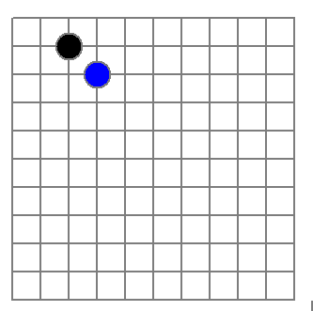
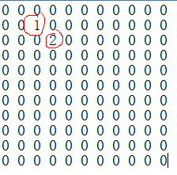
稀疏数组
row col val
0 11 11 2
1 1 2 1
2 2 3 2

文件

二维数组 转 稀疏数组的思路
1. 遍历 原始的二维数组，得到有效数据的个数 sum
2. 根据sum 就可以创建 稀疏数组 sparseArr int[sum + 1] [3]
3. 将二维数组的有效数据数据存入到 稀疏数组
稀疏数组转原始的二维数组的思路
1. 先读取稀疏数组的第一行，根据第一行的数据，创建原始的二维数组，比如上面的 chessArr2 = int [11][11]
2. 在读取稀疏数组后几行的数据，并赋给 原始的二维数组 即可.

使用数组模拟环形队列的思路分析

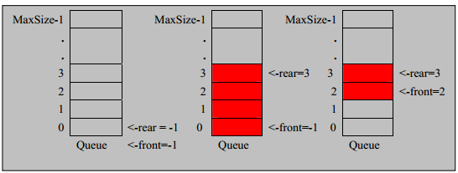

思路如下:
1. front 变量的含义做一个调整： front 就指向队列的第一个元素, 也就是说 arr[front] 就是队列的第一个元素
front 的初始值 = 0
2. rear 变量的含义做一个调整：rear 指向队列的最后一个元素的后一个位置. 因为希望空出一个空间做为约定.
rear 的初始值 = 0
3. 当队列满时，条件是 (rear + 1) % maxSize == front 【满】
4. 对队列为空的条件， rear == front 空
5. 当我们这样分析， 队列中有效的数据的个数 (rear + maxSize - front) % maxSize // rear = 1 front = 0
6. 我们就可以在原来的队列上修改得到，一个环形队列

